3
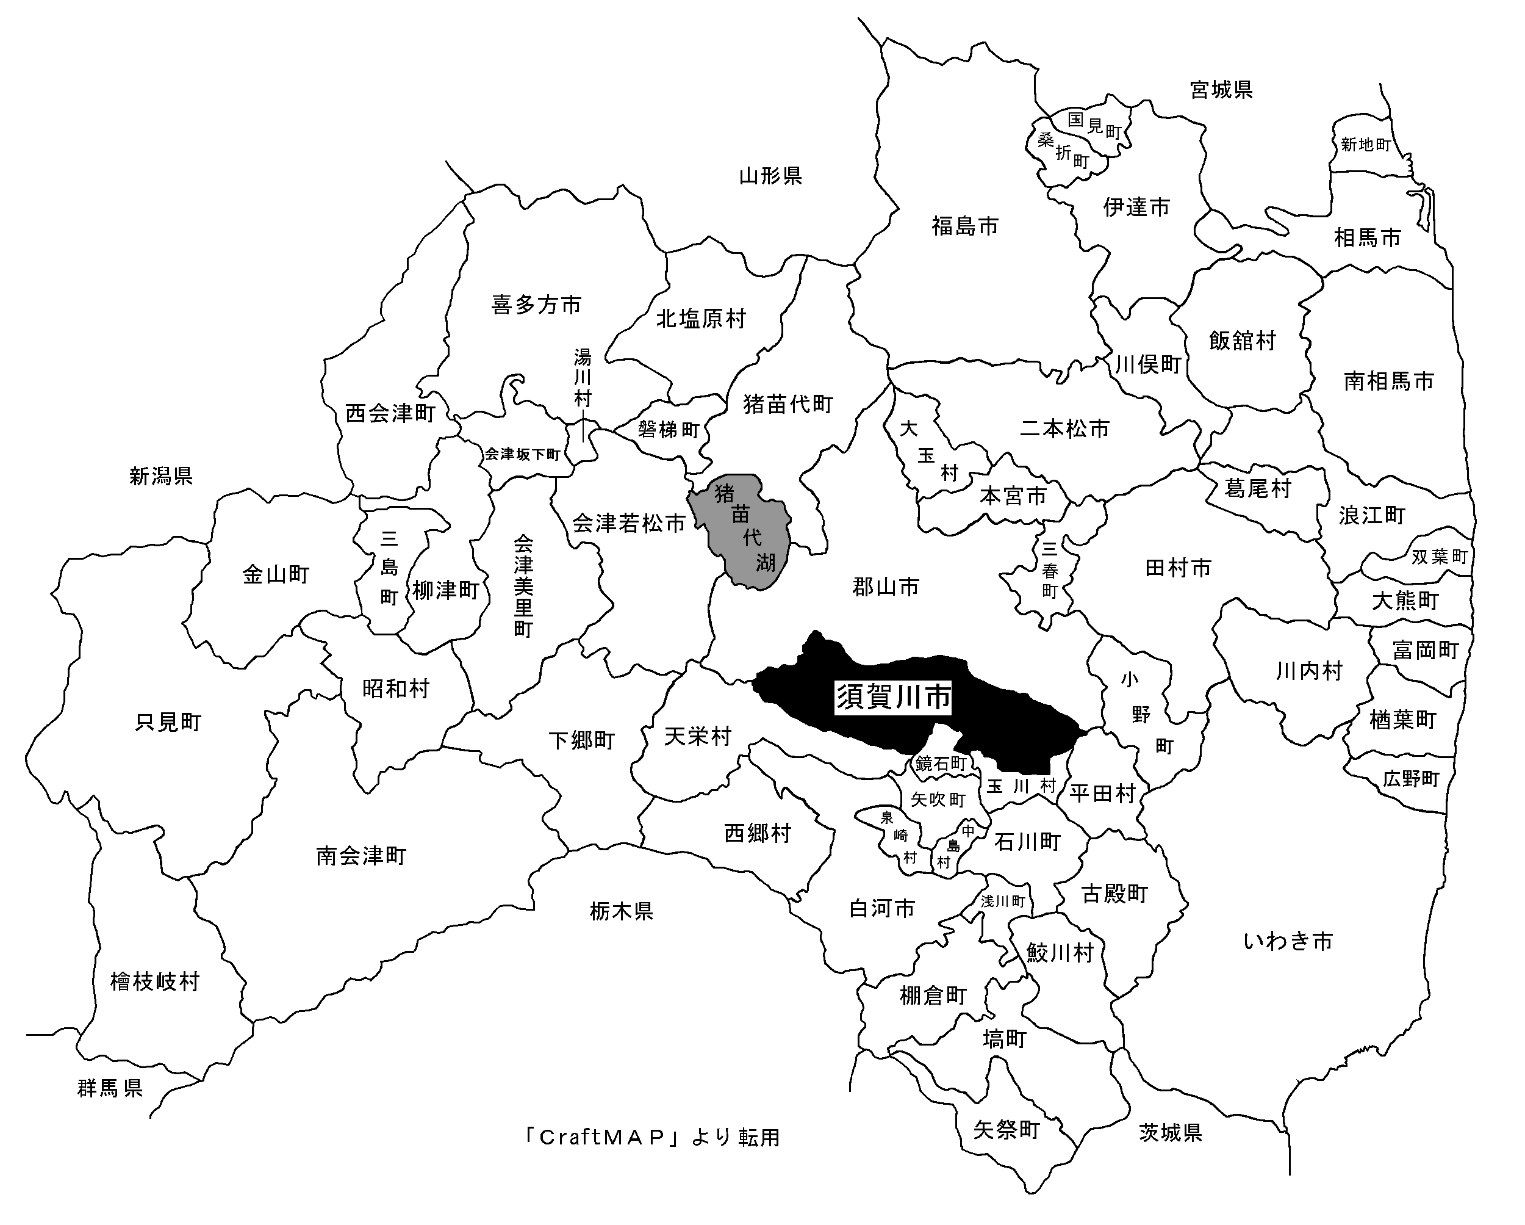
第３表 須賀川市の位置図 | ［ GO TO INDEX ］

（１）福島県の位置
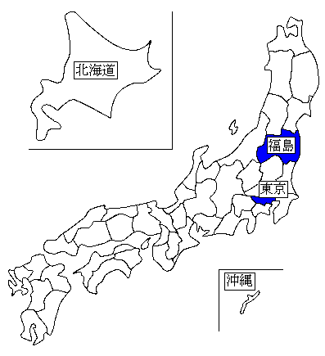

（２）須賀川市の位置

5
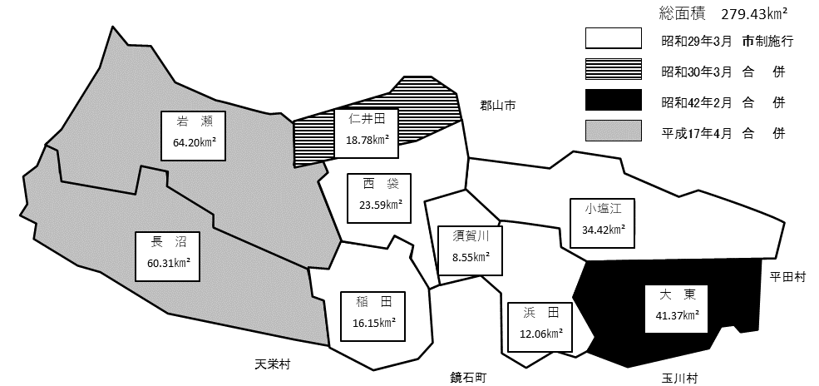
第５表 市域のうつりかわり図 | ［ GO TO INDEX ］

